CP-4
Datos de entrada
Nombre | Juan21
Apellido | Rodriguez
Compañia | Tienda El Sol
Dirección | 123_5ºª6
Ciudad | Melbourne
Estado/Provincia | Victoria
Codigo Postal | 90000
Pais | Australia
Numero de Telefono | (03) 9876 5432

Comentario | Al hacer click en "Next" el sistema no valida correctamente los datos en el checkout. Se esperaba que los campos inválidos ("Nombre", "Dirección", "Código postal" y "Número de teléfono") impidieran avanzar y mostraran mensajes de error. Solo se muestra una advertencia en "Código Postal" y se permite continuar el proceso. Los datos inválidos no bloquean el avance como deberían.

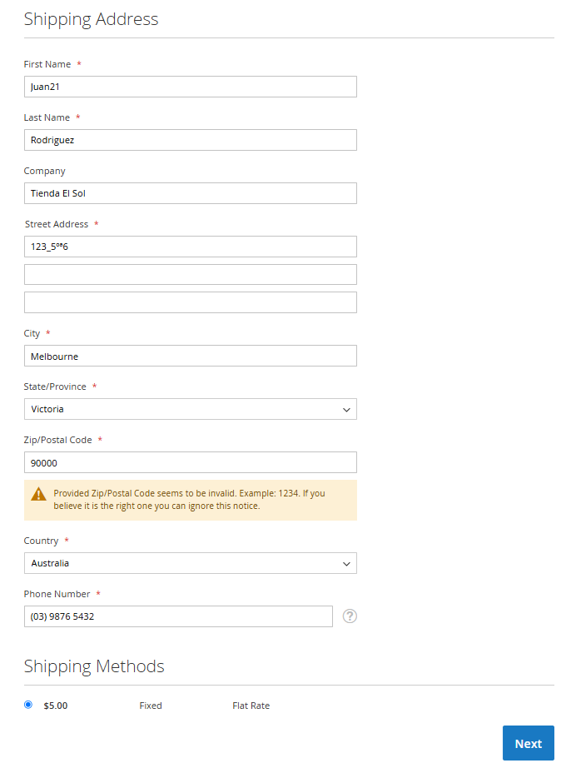
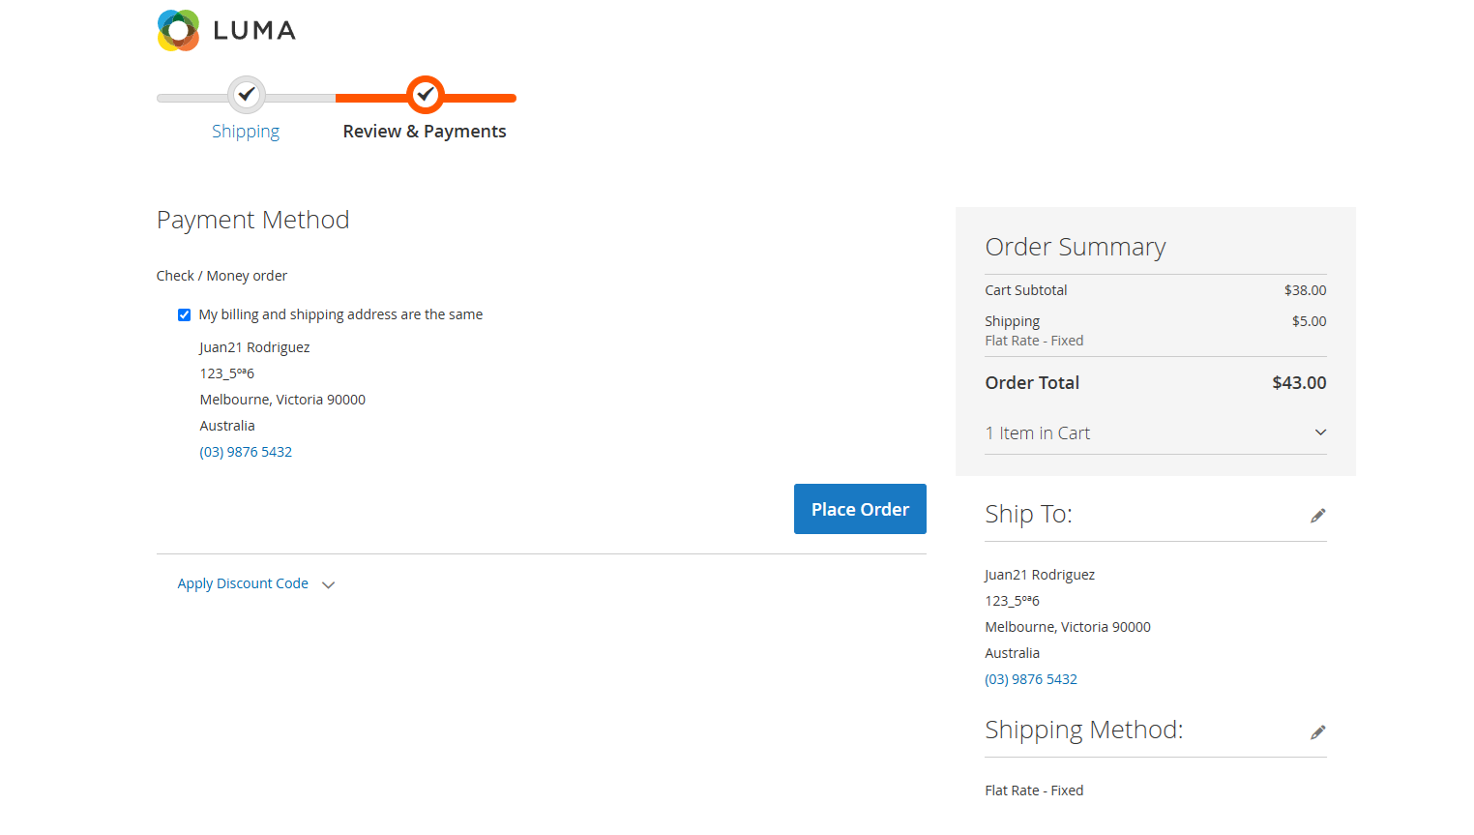
Imagenes de la ejecución:
Antes de la ejecución |  | Despues de la ejecución

CP-5
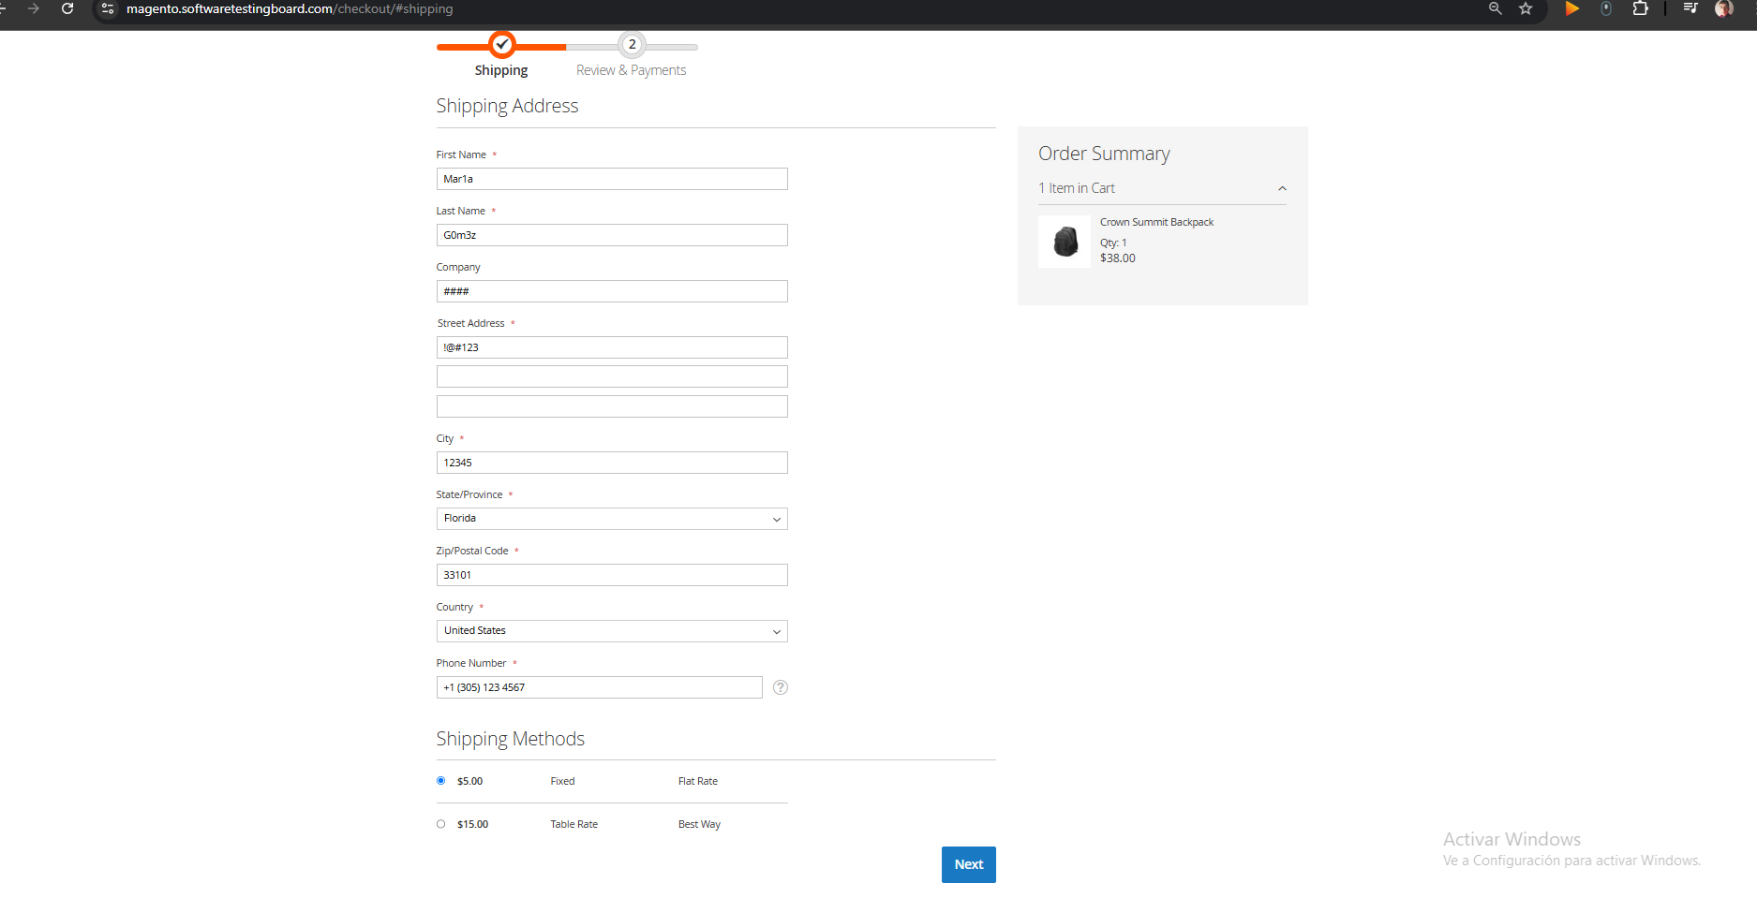
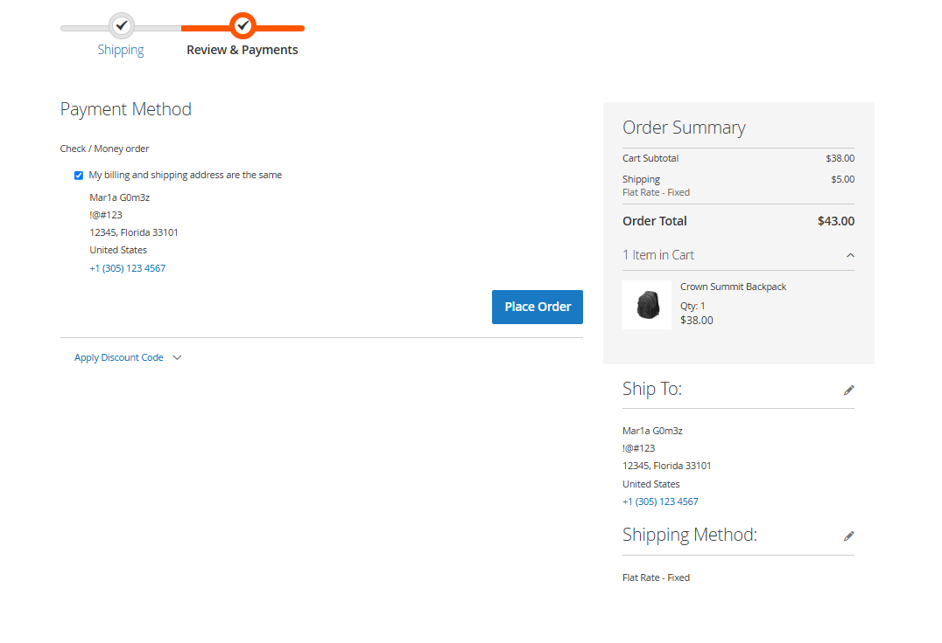
Datos de entrada
Nombre | Mar1a
Apellido | G0m3z
Compañia | ####
Dirección | !@#123
Ciudad | 12345
Estado/Provincia | Florida
Codigo Postal | 33101
Pais | United States
Numero de Telefono | +1 (305) 123 4567

Comentario | Al hacer click en "Next" el sistema no valida correctamente los datos en el checkout. Se esperaba que los campos inválidos ("Nombre", "Apellido", "Compañia", "Dirección" y "Ciudad") impidieran avanzar y mostraran mensajes de error. Los datos inválidos no bloquean el avance como deberían.

Imagenes de la ejecución:
Antes de la ejecución |  | Despues de la ejecución

CP-6
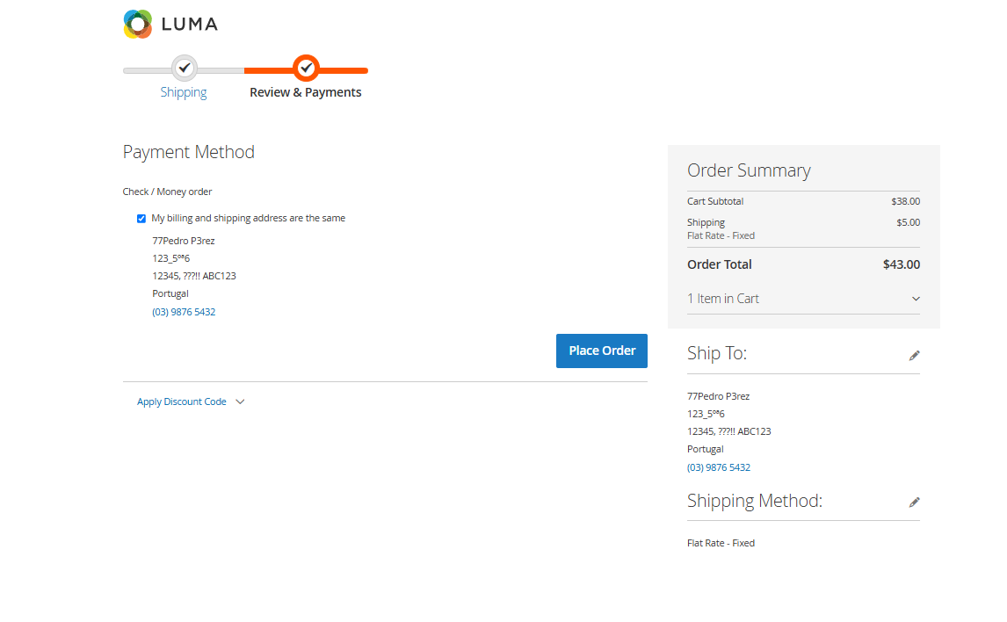
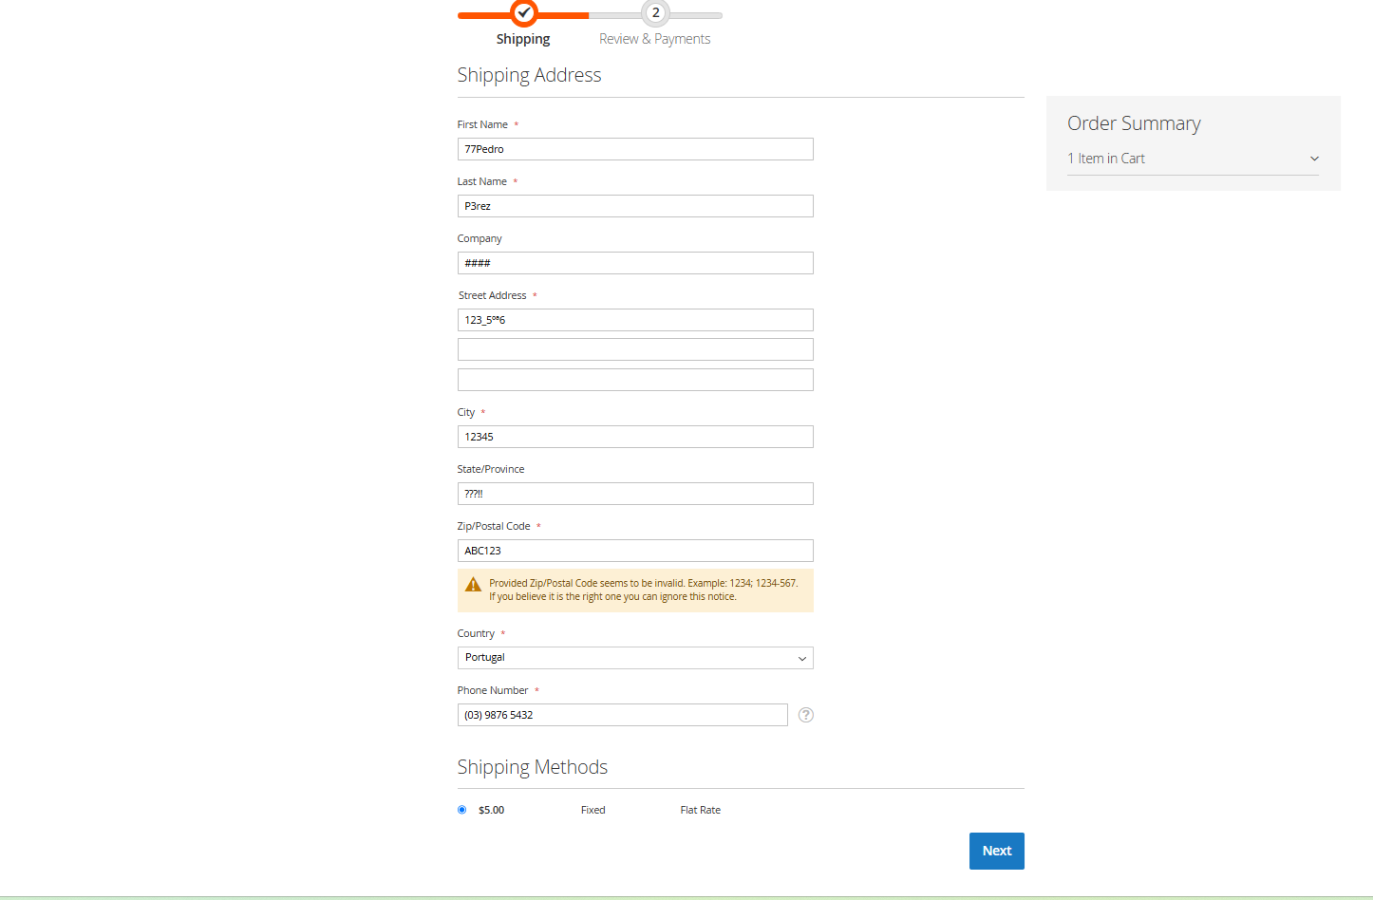
Datos de entrada
Nombre | 77Pedro
Apellido | P3rez
Compañia | ####
Dirección | 123_5ºª6
Ciudad | 12345
Estado/Provincia | ???!!
Codigo Postal | ABC123
Pais | Portugal
Numero de Telefono | (03) 9876 5432

Comentario | Al hacer click en "Next" el sistema no valida correctamente los datos en el checkout. Se esperaba que los campos inválidos ("Nombre", "Apellido", "Compañia", "Dirección", "Ciudad", "Estado/Provincia", "Codigo Postal", "Pais" y "Numero de Telefono") impidieran avanzar y mostraran mensajes de error. Los datos inválidos no bloquean el avance como deberían.

Imagenes de la ejecución:
Antes de la ejecución |  | Despues de la ejecución

CP-8
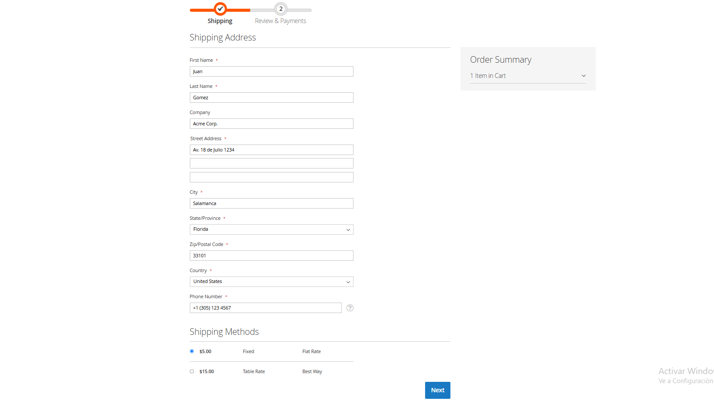
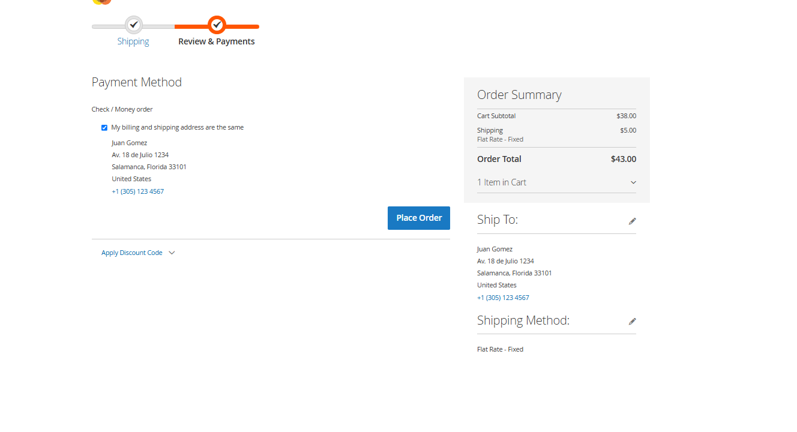
Datos de entrada
Nombre | Juan
Apellido | Gomez
Compañia | Acme Corp.
Dirección | Av. 18 de Julio 1234
Ciudad | Salamanca
Estado/Provincia | Florida
Codigo Postal | 33101
Pais | United States
Numero de Telefono | +1 (305) 123 4567

Comentario | Al hacer click en "Next" el sistema no valida la coherencia geográfica entre el campo “Ciudad” y los demás campos de ubicación, permitiendo avanzar en el proceso de checkout con datos inconsistentes. Se esperaba que los campos ("Ciudad", "Estado/Provincia", "Codigo Postal" y "Pais") impidieran avanzar y mostraran mensajes de error por inconsistencia geografica. Los datos inválidos no bloquean el avance como deberían.

Imagenes de la ejecución:
Antes de la ejecución |  | Despues de la ejecución

CP-9
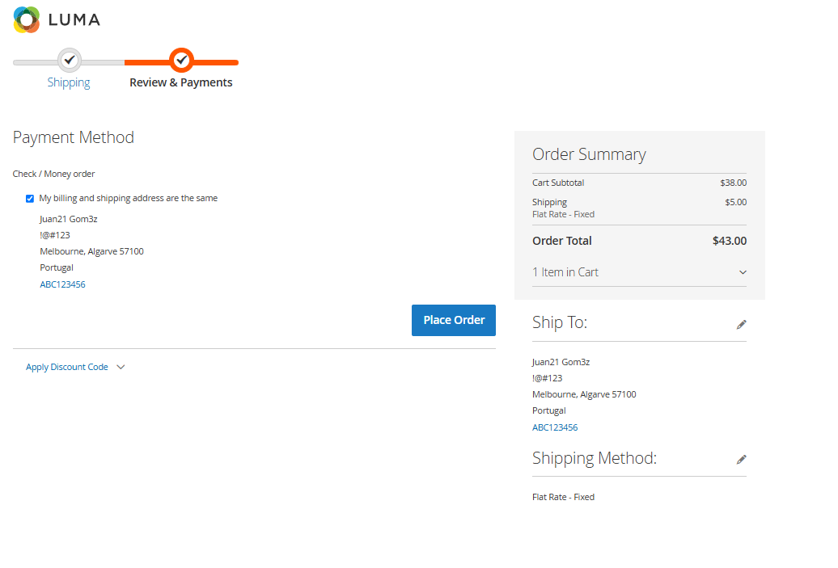
Datos de entrada
Nombre | Juan21
Apellido | Gom3z
Compañia | 123456
Dirección | !@#123
Ciudad | Melbourne
Estado/Provincia | Algarve
Codigo Postal | 57100
Pais | Portugal
Numero de Telefono | ABC123456

Comentario | Al hacer click en "Next" el sistema no valida los datos ingresados ni la coherencia geográfica entre los campos de ubicación. Solo se muestra una advertencia en "Código Postal" y se permite continuar el proceso. Se permite avanzar en el proceso de checkout pese a que los campos "Nombre", "Apellido", "Compañía", "Dirección" y "Número de Teléfono" contienen valores inválidos. Además, se ignora la inconsistencia geográfica entre "Ciudad" (Melbourne), "Estado/Provincia" (Algarve) y "País" (Portugal). Se esperaba que estos errores bloquearan el avance y mostraran mensajes de advertencia específicos para cada campo afectado.

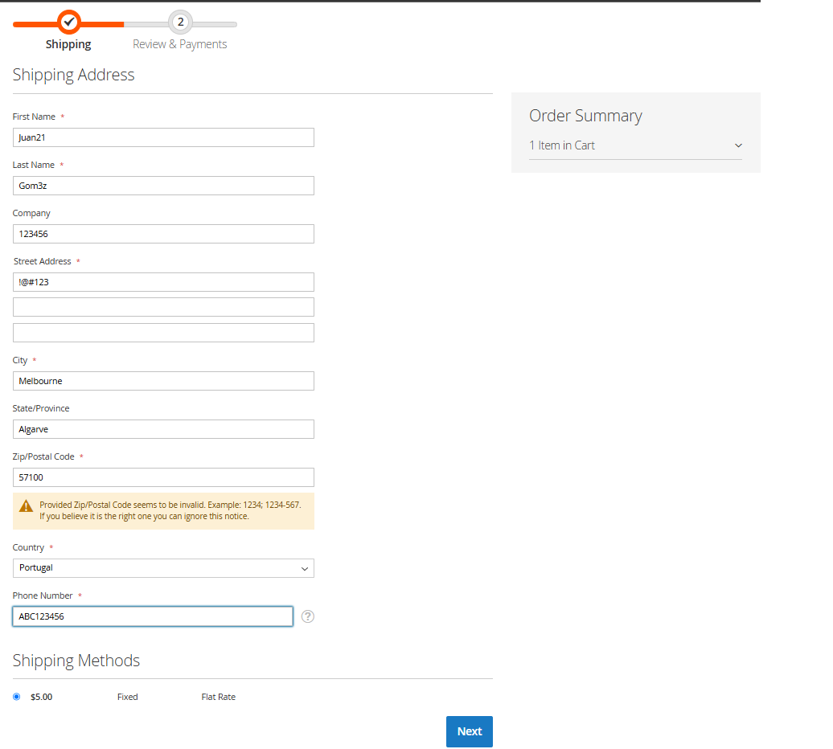
Imagenes de la ejecución:
Antes de la ejecución |  | Despues de la ejecución

CP-10
Datos de entrada
Nombre | Mar1a
Apellido | Rodriguez
Compañia | Tienda El Sol
Dirección | Calle Victoria
Ciudad | !!!???
Estado/Provincia | Algarve
Codigo Postal | 1234A
Pais | Portugal
Numero de Telefono | "+1 (555) 123-456@!"

Comentario | Al hacer clic en "Next" el sistema no valida adecuadamente los datos ingresados ni verifica la coherencia geográfica entre los campos de ubicación. Permite continuar con el proceso de checkout a pesar de que los campos "Nombre", "Ciudad", "Código Postal" y "Número de Teléfono" contienen valores inválidos. Además se ignora la inconsistencia entre "Estado/Provincia" y "País" junto con "Numero de Telefono". Se esperaba que estos errores bloquearan el avance y mostraran mensajes de advertencia.

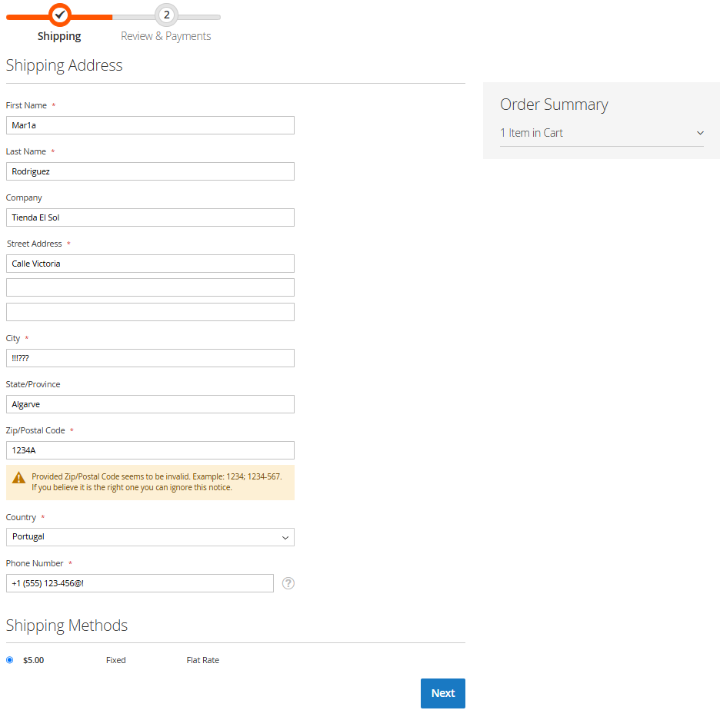
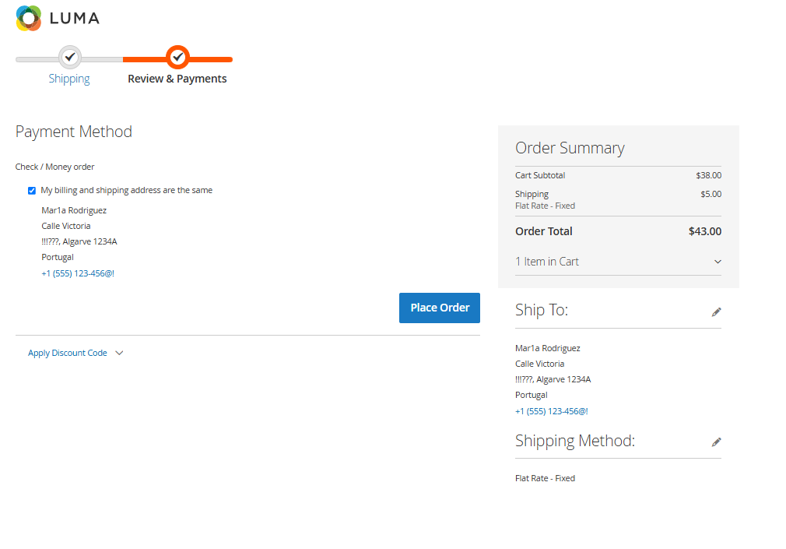
Imagenes de la ejecución:
Antes de la ejecución |  | Despues de la ejecución

CP-12
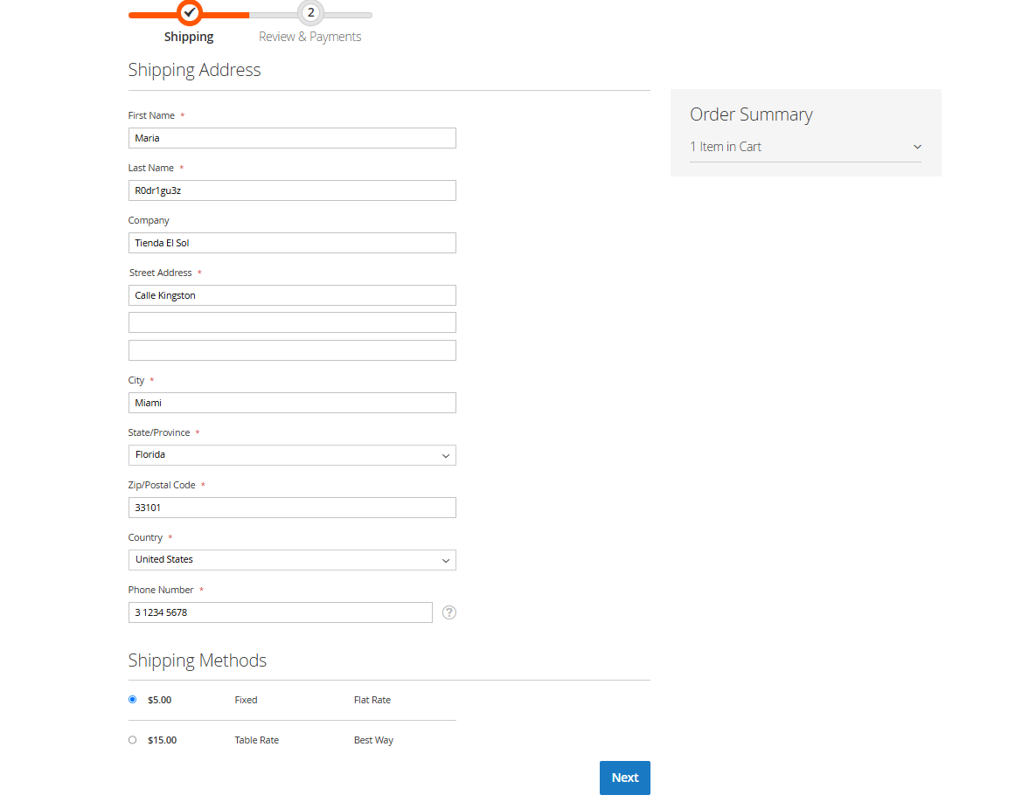
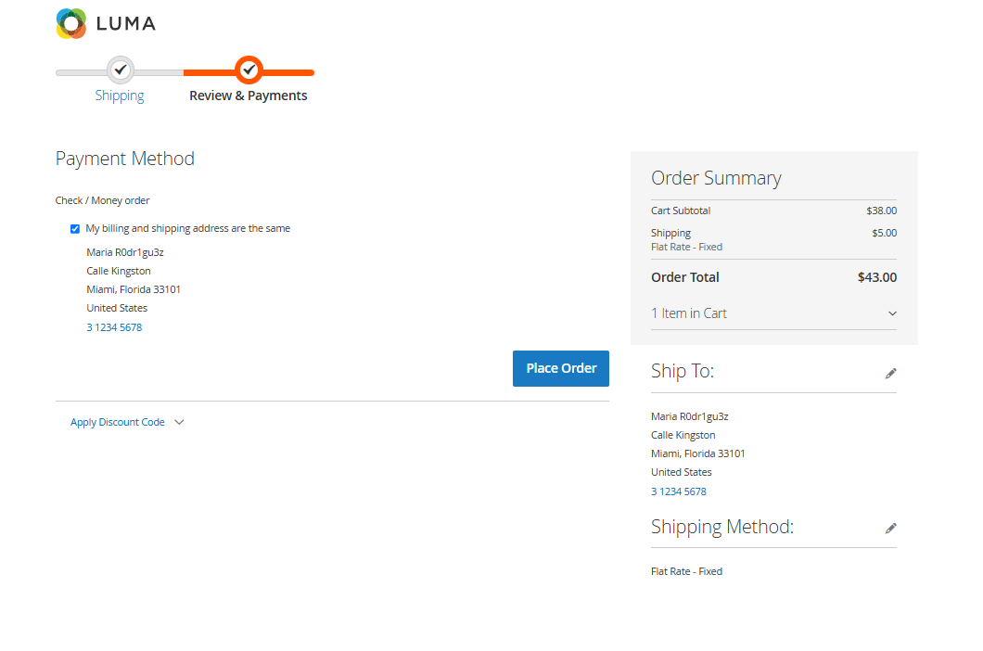
Datos de entrada
Nombre | Maria
Apellido | R0dr1gu3z
Compañia | Tienda El Sol
Dirección | Calle Kingston
Ciudad | Miami
Estado/Provincia | Florida
Codigo Postal | 33101
Pais | United States
Numero de Telefono | 3 1234 5678

Comentario | Al hacer clic en "Next" el sistema no valida adecuadamente los datos ingresados ni muestra los mensajes de error correspondientes en los campos "Apellido" y "Número de Teléfono"que contienen valores inválidos. Se esperaba que el sistema bloqueara el avance y mostrara advertencias específicas para cada campo afectado.

Imagenes de la ejecución:
Antes de la ejecución |  | Despues de la ejecución

CP-13
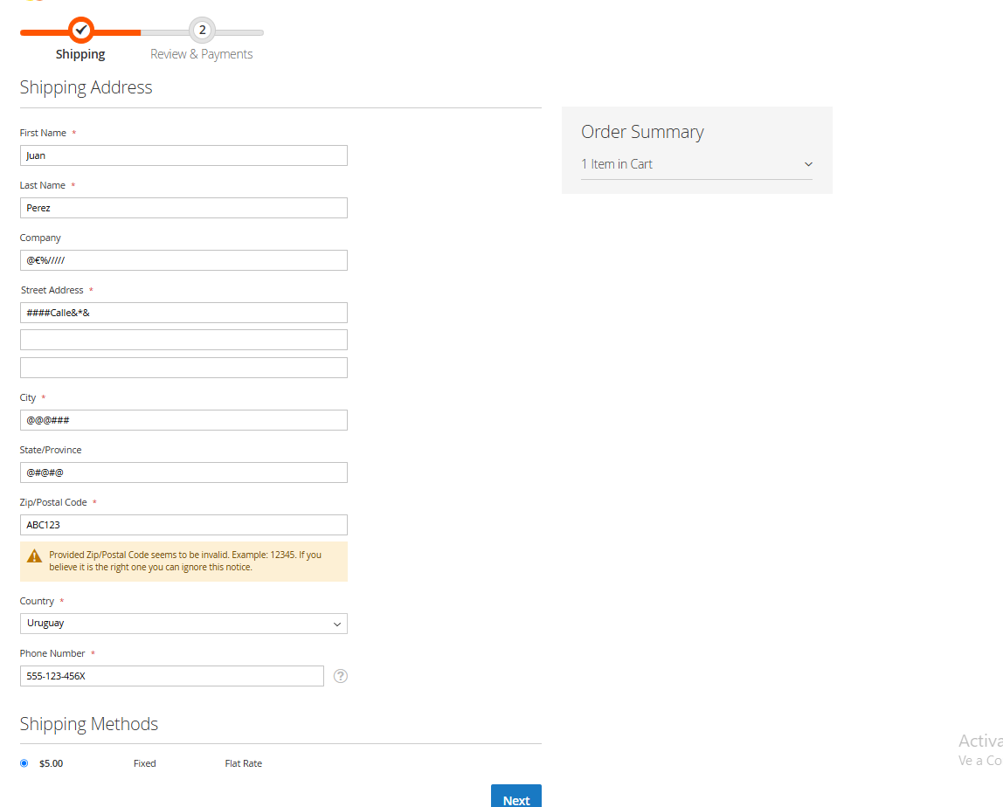
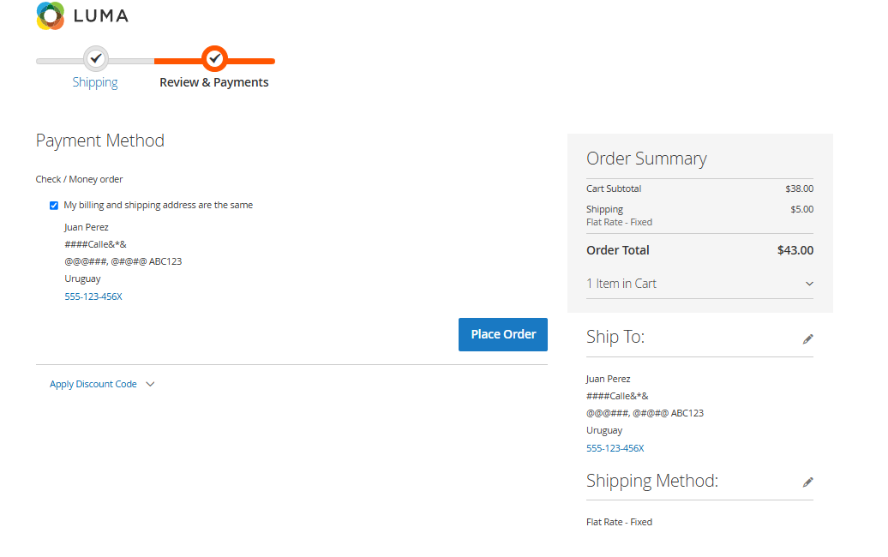
Datos de entrada
Nombre | Juan
Apellido | Perez
Compañia | @€%/////
Dirección | ####Calle&*&
Ciudad | @@@###
Estado/Provincia | @#@#@
Codigo Postal | ABC123
Pais | Uruguay
Numero de Telefono | 555-123-456X

Comentario | Al hacer clic en "Next", el sistema no valida adecuadamente los datos ingresados ni muestra mensajes de error en campos como "Compañía", "Dirección", "Ciudad", "Estado/Provincia", "Código Postal" y "Número de Teléfono", que contienen valores inválidos. Se esperaba que estos errores bloquearan el avance y que el sistema informara al usuario con advertencias específicas para cada campo afectado.

Imagenes de la ejecución:
Antes de la ejecución |  | Despues de la ejecución

CP-14
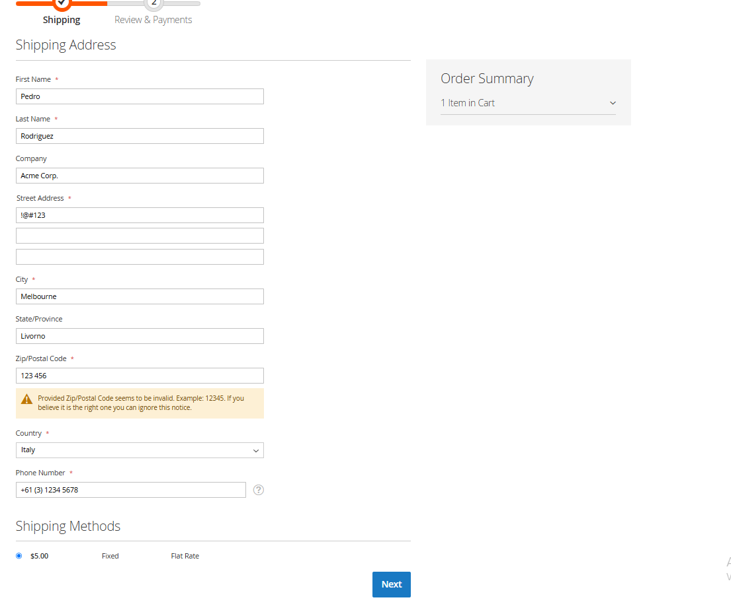
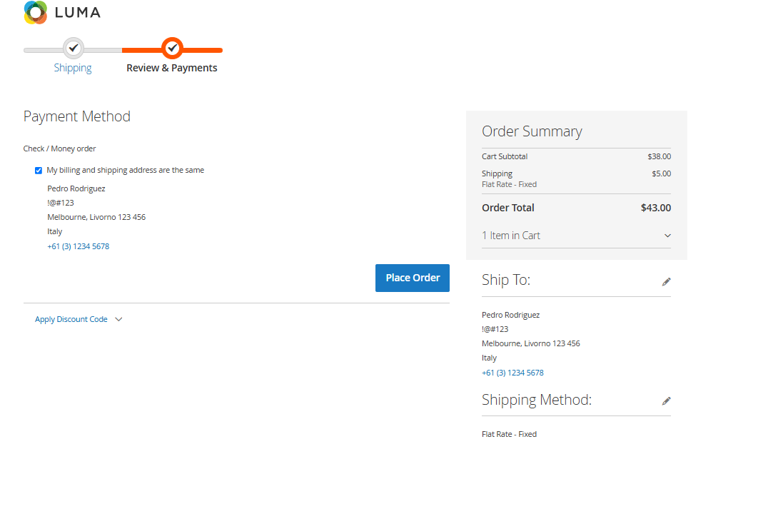
Datos de entrada
Nombre | Pedro
Apellido | Rodriguez
Compañia | Acme Corp.
Dirección | !@#123
Ciudad | Melbourne
Estado/Provincia | Livorno
Codigo Postal | 123 456
Pais | Italia
Numero de Telefono | +61 (3) 1234 5678

Comentario | Al hacer clic en "Next", el sistema no valida adecuadamente los datos ingresados ni muestra advertencias en campos como "Dirección" y "Código Postal", que contienen valores inválidos. Se ignora la incoherencia geográfica entre "Ciudad" (Melbourne), "Estado/Provincia" (Livorno), "País" (Italia) y el número telefónico con código internacional "+61", correspondiente a Australia. Se esperaba que estos errores bloquearan el avance e informaran al usuario con advertencias específicas para cada campo afectado.

Imagenes de la ejecución:
Antes de la ejecución |  | Despues de la ejecución

CP-15
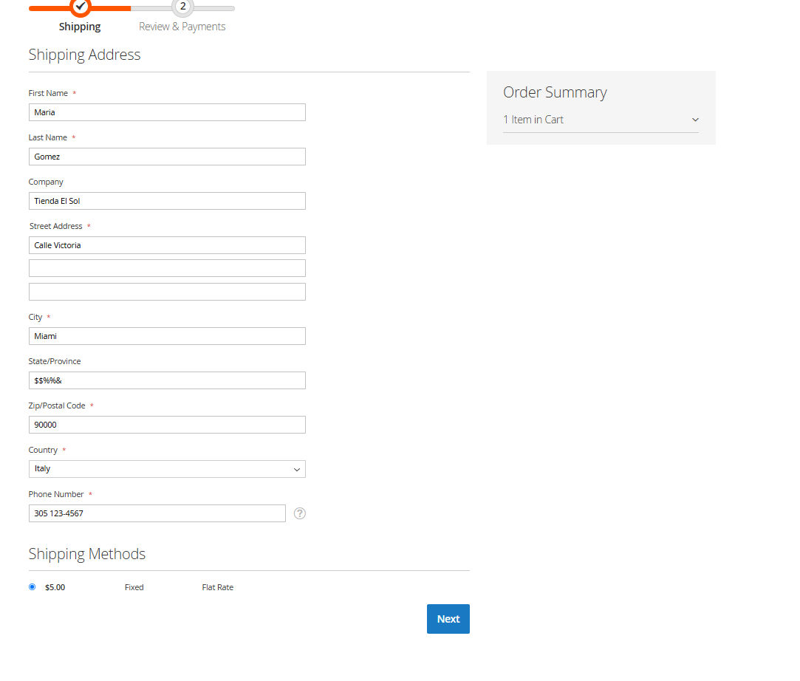
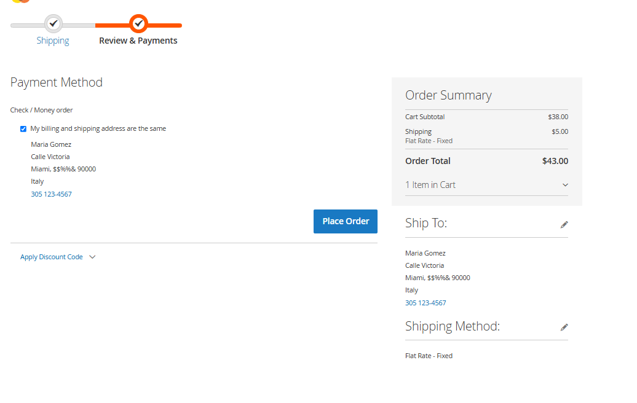
Datos de entrada
Nombre | Maria
Apellido | Gomez
Compañia | Tienda El Sol
Dirección | Calle Victoria
Ciudad | Miami
Estado/Provincia | $$%%&
Codigo Postal | 90000
Pais | Italia
Numero de Telefono | 305 123-4567

Comentario | Al hacer clic en "Next", el sistema no valida adecuadamente los datos ingresados en "Estado/Provincia" y "Número de Teléfono". Además no tiene en cuenta la incoherencia geográfica entre "Ciudad" (Miami), "Código Postal" (90000) y "País" (Italia). Se esperaba que estas condiciones impidieran continuar con el proceso y mostraran advertencias específicas en cada campo afectado.

Imagenes de la ejecución:
Antes de la ejecución |  | Despues de la ejecución

